Seite 1 - Titel
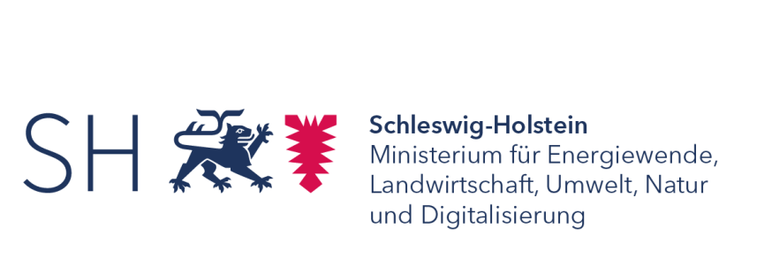

Pachtpreisspiegel 2015 und 2016
in Schleswig-Holstein

ERARBEITET IM AUFTRAG DES MINISTERIUMS FÜR ENERGIEWENDE,
LANDWIRTSCHAFT, UMWELT UND LÄNDLICHE RÄUME
DES LANDES SCHLESWIG-HOLSTEIN

Seite 4 - Vorbemerkungen
1. Einleitung
Auf der Grundlage des Landpachtverkehrsgesetzes (LPachtVG) zeigen Verpächter dem Landesamt für Landwirtschaft, Umwelt und ländliche Räume (LLUR) als zuständiger Behörde in Schleswig-Holstein Landpachtverträge an. Die Vertragsdaten des LLURs werden räumlich getrennt, an vier Standorten, aber nach einheitlichen Vorgaben erfasst und systematisch in einer Datenbank dokumentiert. Dieses einheitliche und zentrale Vorliegen der Vertragsdaten bietet u. a. auch die Möglichkeit, die Angaben für die Erstellung eines Pachtpreisspiegels zu verwenden. Mit dem vorliegenden Bericht erfolgt diese Auswertung erstmalig landesweit durch das Statistikamt Nord.
Die Bearbeitung erfolgte ohne die Berücksichtigung von möglicherweise zwischen den Vertragspartnern geschlossenen Nebenabreden und ohne Korrekturen der in den Verträgen angegebenen Beträge um möglicherweise mit der Pacht verbundenen Rechte (Prämien o.ä.), die den „realen“ Pachtpreis verändern könnten. Da Angaben in den Pachtverträgen hierzu nicht immer vorliegen bzw. aussagekräftig sind, ergibt sich u.U. ein nicht zu bestimmendes Fehlerpotential.
Es erfolgte lediglich eine Auswertung der Pachtpreise für die in den Jahren 2015 und 2016 neu angezeigten Pachtverträge. Bestehende bzw. unveränderte Pachtverträge aus früheren Jahren blieben unberücksichtigt. Somit können keine Aussagen über den durchschnittlichen Pachtpreis über alle Pachtflächen abgeleitet werden.
2. Auswertung der Daten
Es wurden Tabellen und Karten auf Kreis- und Naturraumebene erstellt. Es werden die Anzahl der Verträge, der Mittelwert des vereinbarten Pachtpreises sowie die Summe der verpachteten Fläche jeweils für Ackerland, Dauergrünland sowie die Summe aus Acker-, Dauergrünland und gemischten landwirtschaftlichen Flächen ermittelt.
Die kreisfreien Städte wurden hierbei den folgenden Kreisen zugeordnet:
- Lübeck zu Ostholstein - Kiel, Neumünster zu Rendsburg-Eckernförde - Flensburg zu Schleswig-Flensburg
In den vorliegenden Auswertungen wurde mit Nachkommastellen gerechnet, die Werte in den Tabellen werden jedoch als Ganzzahl dargestellt. Bei einigen Tabellen weicht dadurch die Gesamtsumme für "Schleswig-Holstein" von der Summe der Einzelwerte ab.
Die Geheimhaltung einzelner Tabellenfelder zur Vermeidung der Aufdeckung von Einzelwerten erfolgte nach Regeln, wie sie in der amtlichen Statistik angewendet werden.
3. Begriffsdefinition
3.1 Ackerland und Dauergrünland
Die Flächenzuweisung zu Acker- oder Dauergründland wird durch die Pachtvertragspartner vorgenommen und für diese Auswertung übernommen.
3.2 Gesamte landwirtschaftliche Fläche
Summe aus Ackerland, Dauergrünland und der „landwirtschaftlichen Fläche“ (Sammelposition für nicht eindeutig dem Acker- oder Dauergrünland zuzuordnende Grundstücke sowie Flächen mit gemischter Nutzung)

Seite 6 - Karte 1.1
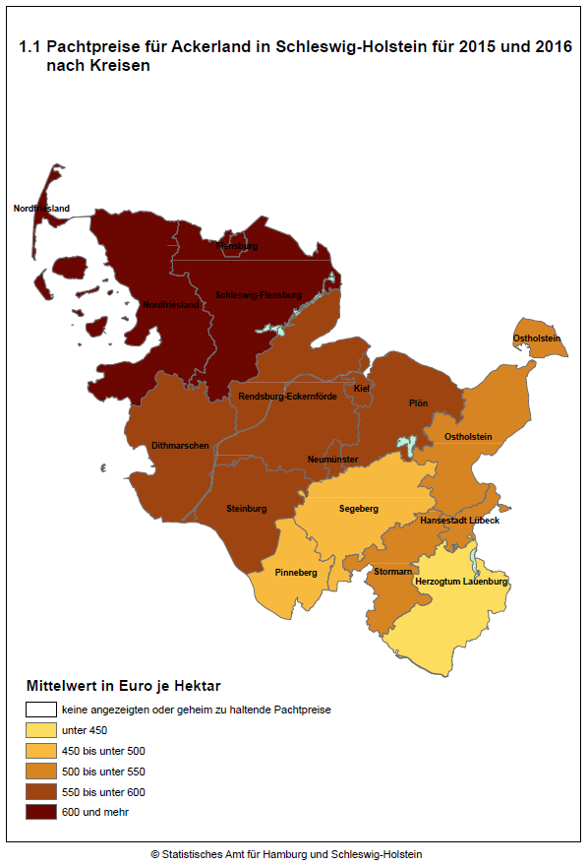

Seite 8 - Karte 2.1
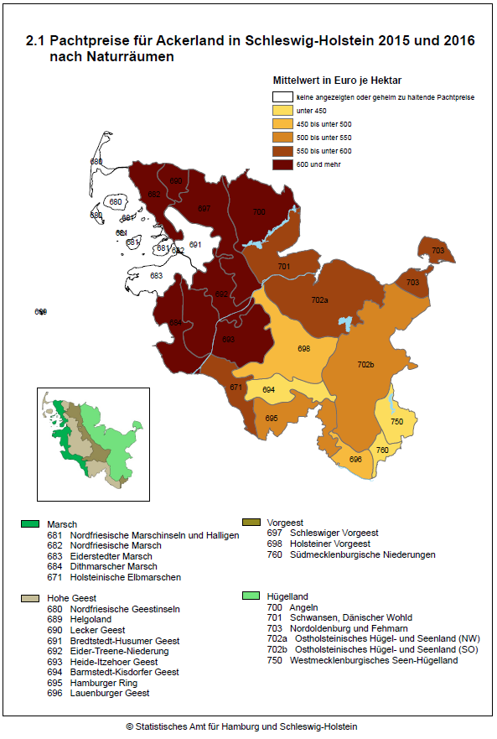

Seite 10 - Karte 3.1
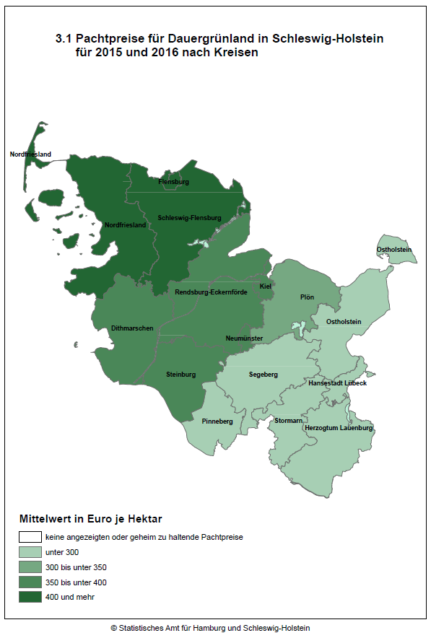

Seite 12 - Karte 4.1
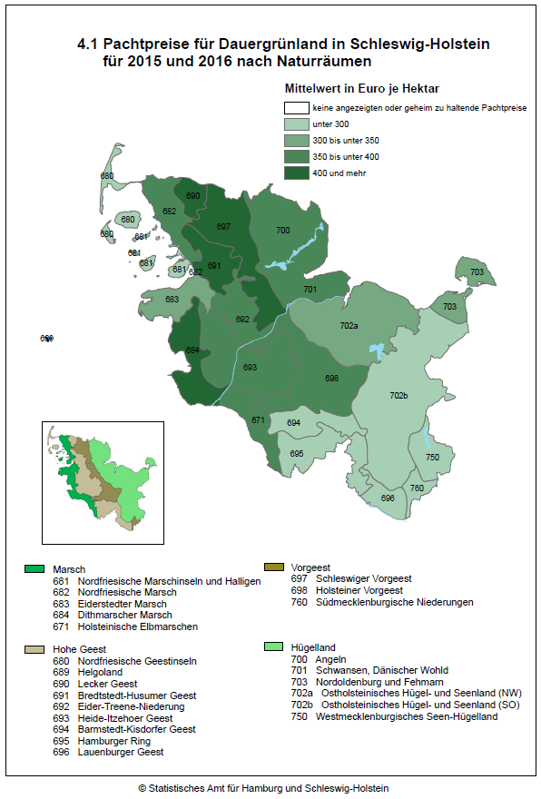

Seite 14 - Karte 5.1
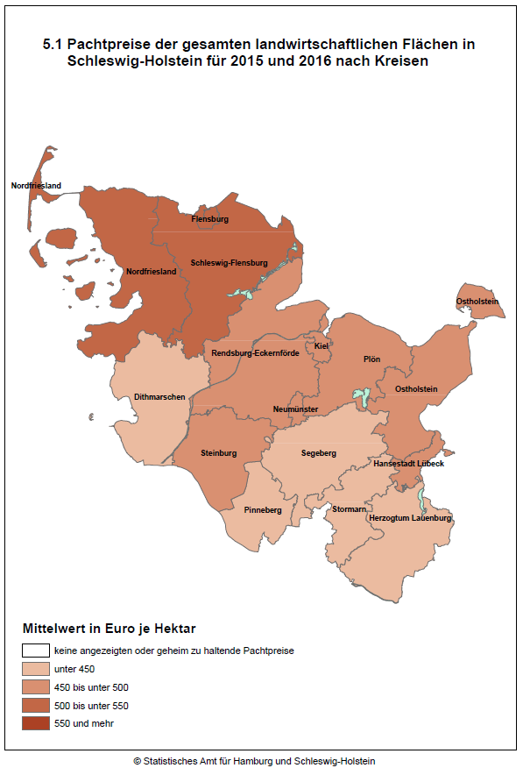

Seite 16 - Karte 6.1
